Orden de Pedido
ORDEN DE PEDIDO — DECOKASA S.A.S.
Panel ranurado exterior WPC — Productos de Alta Rotación

Fecha de pedido | Jueves 20 agosto 2026
Responsable del pedido | Juan Carlos Tulcán — Departamento de Compras
Gestión China | David Tulcán — Latinoamérica World
N.º de referencias | 8 PANELES DE EXTERIOR WPC+PERFILERIA
TOTAL
TOTAL GENERAL DEL PEDIDO

1. Cronograma Logístico
Etapa | Fecha
Fecha de pedido | Jueves 20 agosto 2026
Inicio de fabricación | Viernes 28 agosto 2026
Fin de fabricación | Lunes 28 septiembre 2026
Fecha de embarque | Martes 03 noviembre 2026
Llegada a Ecuador | Lunes 09 noviembre 2026
TOTAL DÍAS (pedido → llegada Ecuador) | 81 días

✓ Todas las fechas verificadas contra el calendario real: coinciden con el día de la semana indicado.

2. Línea PANEL EXTERIOR WPC — ÁNGULO
Cantidad total = Stock Mínimo del reporte de inventario. Por cada referencia: LOS ANGULOS PARA PANELES EXTERIORES 30% en perfil
Código | Imagen y color referencial | Código chinos | Total ranurados (Stock Mín.) | ÁNGULO
EXT10 |  | EXT 02 /10 | 640 | 192
EXT20 |  | EXT 02 /20 | 880 | 264
EXT30 |  | EXT 02 /30 | 640 | 192
EXT40 |  | EXT 02 /40 | 350 | 105
EXT50 |  | EXT 02 /50 | 880 | 264
EXT60 | 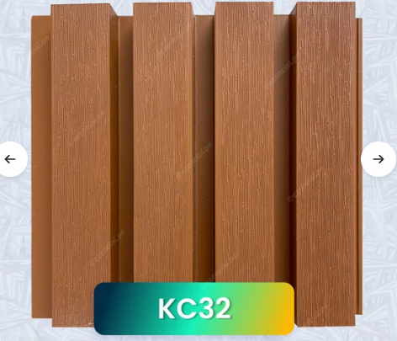 | EXT60 | 640 | 192
EXT70 | 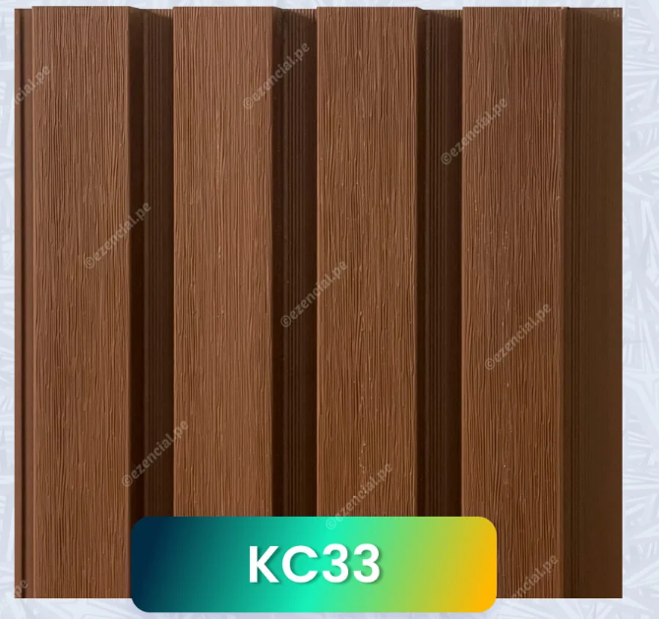 | EXT70 | 640 | 192
EXT80 | 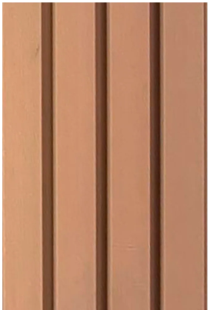 | EXT80 | 640 | 192
 |  |  | 5310 | 1593

4. Resumen General del Pedido
Categoría | Cantidad
Paneles ranurados exterior Total s (8 códigos) | 5310
Angulos para ranurados exterior (30%) | 1593
TOTAL GENERAL DEL PEDIDO | 6903

5. Observaciones Estratégicas
• 3 de las 8 referencias PANEL RANURADO EXTERIOR no tenían foto en el archivo fuente
• Responsable del pedido y Gestión China se completaron con los valores estándar de Decokasa (Juan Carlos Tulcán / David Tulcán) porque ninguno de los dos archivos fuente los especificaba.
• Todas las fechas del cronograma se verificaron contra el calendario real y coinciden con el día de la semana indicado.
Se recomienda venir empacado con plástico para evitar rayaduras
6. Aprobación
Elaborado por: | Mirian — Área de Compras & Marketing
Responsable del pedido: | Juan Carlos Tulcán — Departamento de Compras
Gestión China: | David Tulcán — Latinoamérica World
Autorización Gerencia: | ____________________

CODIGO DE BARRAS
Código Decokasa | Imagen | CANTIDAD | código chino referencia | CÓDIGO VERTICAL | CÓDIGO HORIZONTAL | IMAGEN | CÓDIGO VERTICAL/ ÁNGULO | CÓDIGO HORIZONTAL / ÁNGULO
EXT10 |  | 640 | EXT 01 /10 | 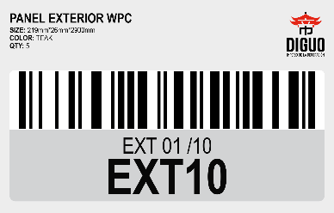 |  | 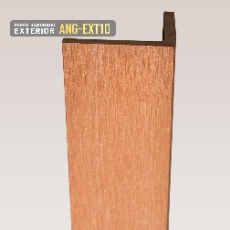 | 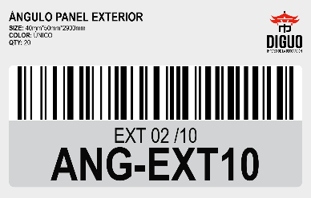
EXT20 |  | 880 | EXT 01 /20 | 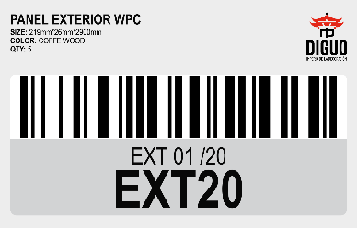 |  | 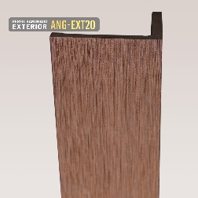 | 
EXT30 |  | 640 | EXT 01 /30 |  |  | 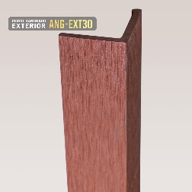 | 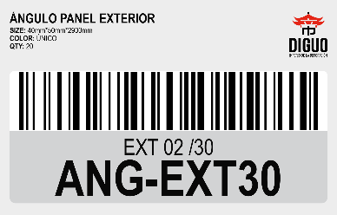
EXT40 |  | 350 | EXT 01 /40 | 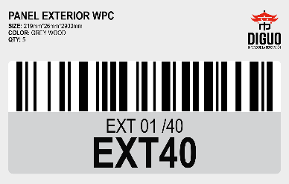 |  | 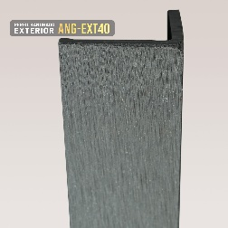 | 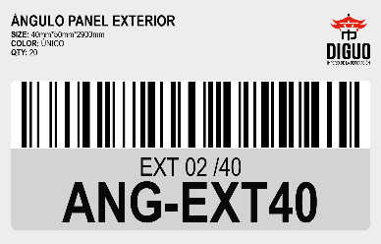
EXT50 |  | 880 | EXT 01 /50 | 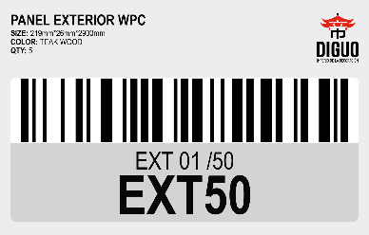 |  |  | 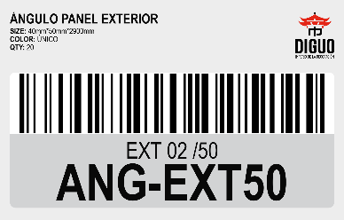
EXT60 |  | 640 | EXT60 | 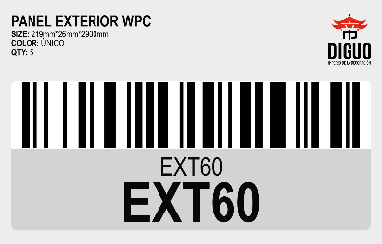 |  |  | 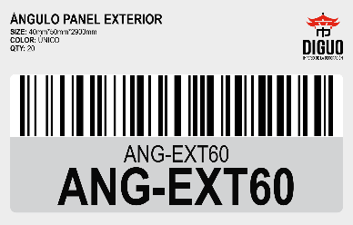
EXT70 |  | 640 | EXT70 | 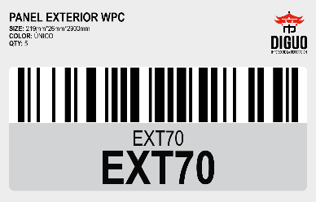 |  |  | 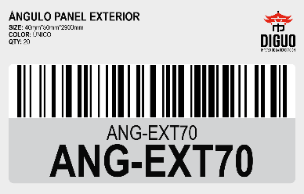
EXT80 |  | 640 | EXT80 | 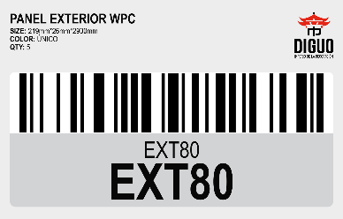 |  |  | 
 |  | 30% en perfil

